코스트UI
■코스트UI

1.코스트UI

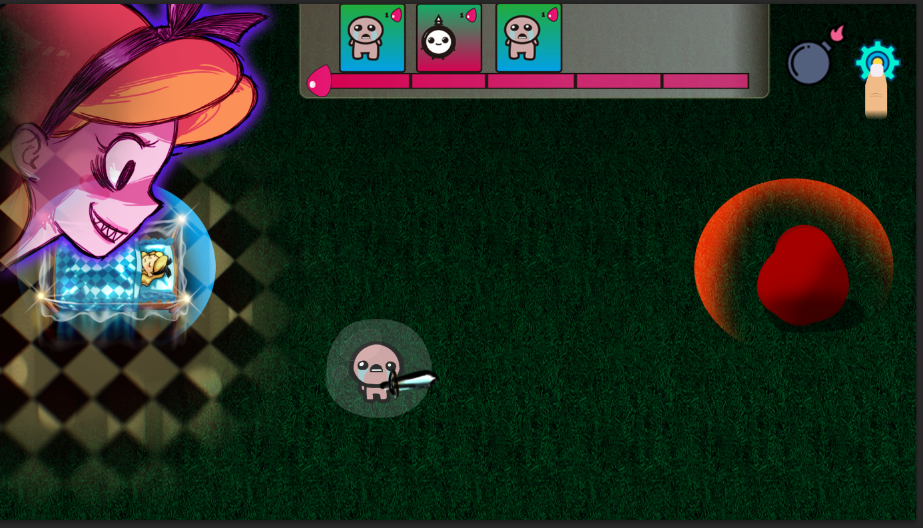

3

◆코스트바는 스크롤바로 만들어져있다.(예시)
-시간당 충전되는 코스트를 텍스트로 표현한다.
-충전되는 코스트의 값에 비례해서 스크롤바가 줄거나 증가하면 좌우로 움직인다.

